Arkusz1
Formularz zamówienia

Do oferty numer |  |  |  |  | Data
Data wysyłki towaru
Adres wysyłki towaru
Adres wysyłki faktury
Osoba kontaktowa, telefon

Forma płatności |  | proforma /

Zamawiający
Nazwa
Ulica
Kod i miasto
NIP
Osoba kontaktowa
Mail
Telefon

Niniejszym zamawiam zestawy automatyki, na podstawie sporządzonych ofert:

Lp | Wycena | Wersja wyceny | Cena kompletu | Ilość | Wartość netto
1 |  |  |  | 1.0 | -
2
3
4
5
6
7
8
9
10
Wartość zamówienia |  |  |  |  | -

Oświadczam, że zapoznałem się i akceptuję zakres oferty, termin dostawy określony w ofertach oraz standardowe warunki gwarancji ustalone przez firmę EL-PIAST. Towar zaakceptowany na ofercie nie podlega zwrotowi, wyjątek stanowią reklamacje jakościowe. W przypadku zmiany wytycznych po zamówieniu termin dostawy może ulec zmianie.

Falowniki
Producent | LG/Danfoss/ HF itp.
Montaż | po stronie El-Piast/ po stronie Klienta, należy wyprowadzić przewody

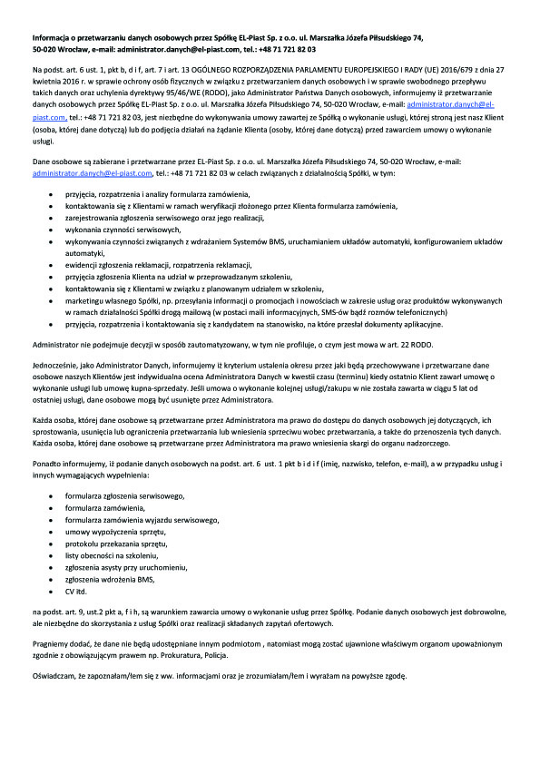
EL-Piast Sp. z o.o. ul. J. Piłsudskiego 74 50-020 Wrocław Tel./fax.: 71 - 343 37 19 tel. 71 - 341 07 57 e-mail: zamowienia@el-piast.com NIP: 897-17-07-284 |  |  |  |  | Dział automatyki i sterowania ul. Bolesława Krzywoustego 19 56-400 Oleśnica Tel. 71 – 72 18 207

 |  |  | pieczęć zamawiajcego

